Suite de pruebas
CASOS DE PRUEBAS - [TAG-OK] |  |  |  |  |  |  |  |  | OK
No | Caso de prueba | Prioridad | Precondiciones | Datos de entrada | Pasos | Resultados Esperado | Resultado Obtenido | Estado prueba | FALLO
AREA FUNCIONAL: Autenticar Usuario
 | Iniciar sesión dentro del sistema | Alta | El usuario debe ingresar las credenciales ya registradas para entrar en el sistema | Usuario: Contraseña: | Login | El usuario logra entrar al sistema correctamente, entrando a la ventana principal del sistema. | 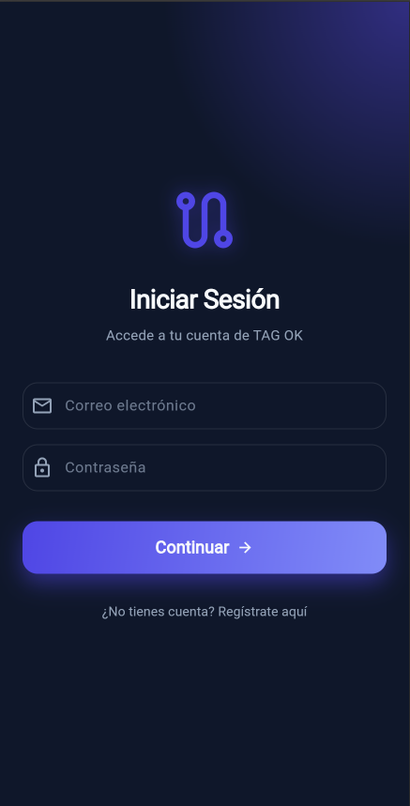 | OK
 | Validaciones al momento de Iniciar sesión dentro del sistema | Alta | El usuario debe ingresar con credenciales que no se encuentran registradas en el sistema | Usuario: Contraseña: | Login | El sistema deniega la entrada. | 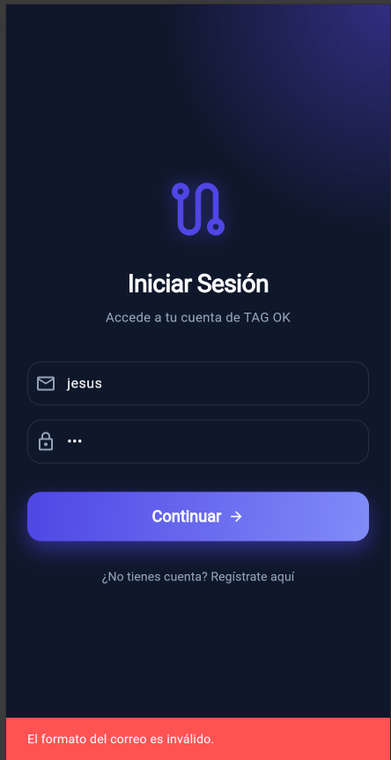 | OK
AREA FUNCIONAL : Gestión de Usuarios (Administrador)
 | Registro de Usuario Nuevo | alta | La app debe estar instalada y tener conexión a internet. | Correo electrionico, contraseña de al menos 8 digitos | 1.- Abrir la App, 2.- Ir a Crear cuenta, 3.- Completar los campos requeridos, 4.- Presionar en Crear cuenta | El sistema crea el perfil en firebase y redirige al menu de la aplicación | 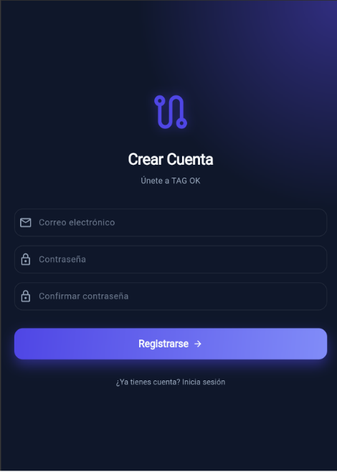 | OK
 | Registro de vehiculo | alta | Usuario debe haber iniciado sesion | Patente :, Marca, Modelo, Categoria(Auto, moto, etc) | 1.-Ir a seccion "Mis Vehiculos", 2.-Presionar en "+", 3.- Ingresar datos solicitados, 4.- Guardar vehiculo | El Vehiculo se visualiza en la lista y queda marcado como vehiculo activo para cobros | 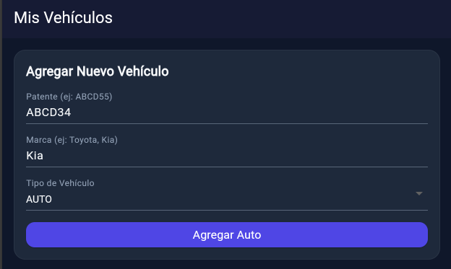 | OK
 | Simulacion de viaje | Critica | El usuario debe tener un vehiculo registrado y activo | Origen:, Destino: | 1.-Presionar el boton del medio, 2.- Ingresar origen y destino del viaje, 3.-Presionar en iniciar viaje | El sistema muestra el desglose de porticos y el costo total proyectado según el horario. | 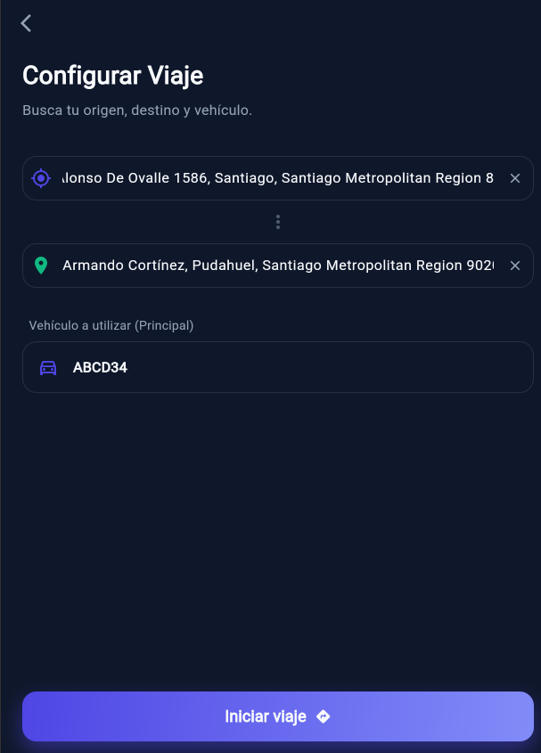 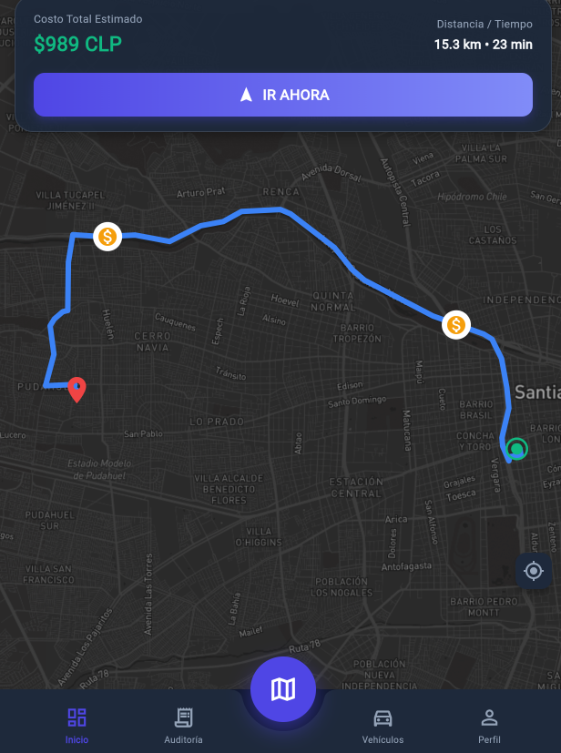 | OK
 | Registro automatico | Critica | Gps Activado y permisos de ubicación en segundo plano concedidos | Cordenadas gps en tiempo real | 1.- Iniciar Trayecto, 2.- Cruzar por un portico de la autopista. | El contador de Tag registra el evento en el historial sin intervencion del usuario | 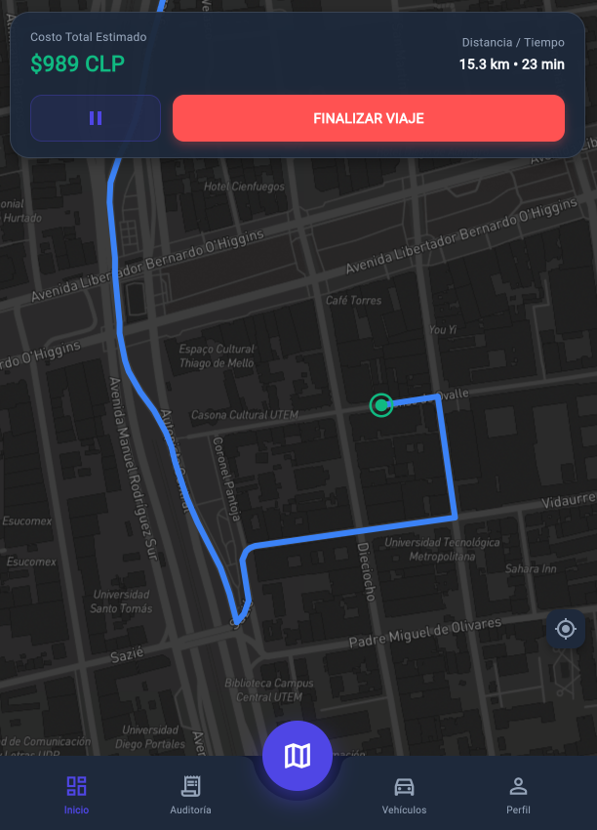 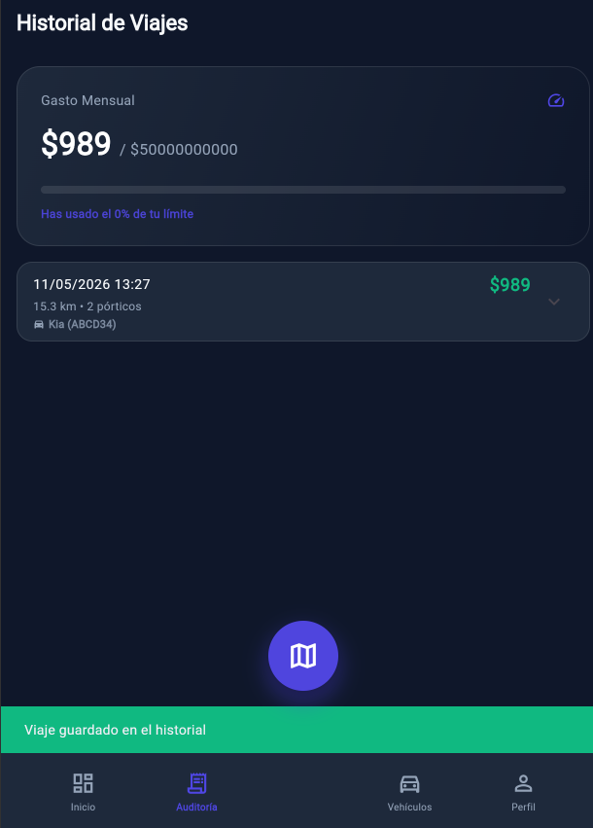 | OK
 | Alerta de Presupuesto | alta | Presupueto mensual configurado previamente | Gasto acumulado que alcanza el limite de advertencia (50,75,90%) | 1.-Realizar un viaje que sume costos al limite configurado | El sistema envia una notificacion alertando que se llego al porcentaje de advertencia del presupuesto | 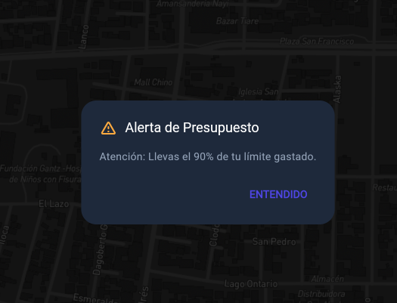 | OK

